Formulas
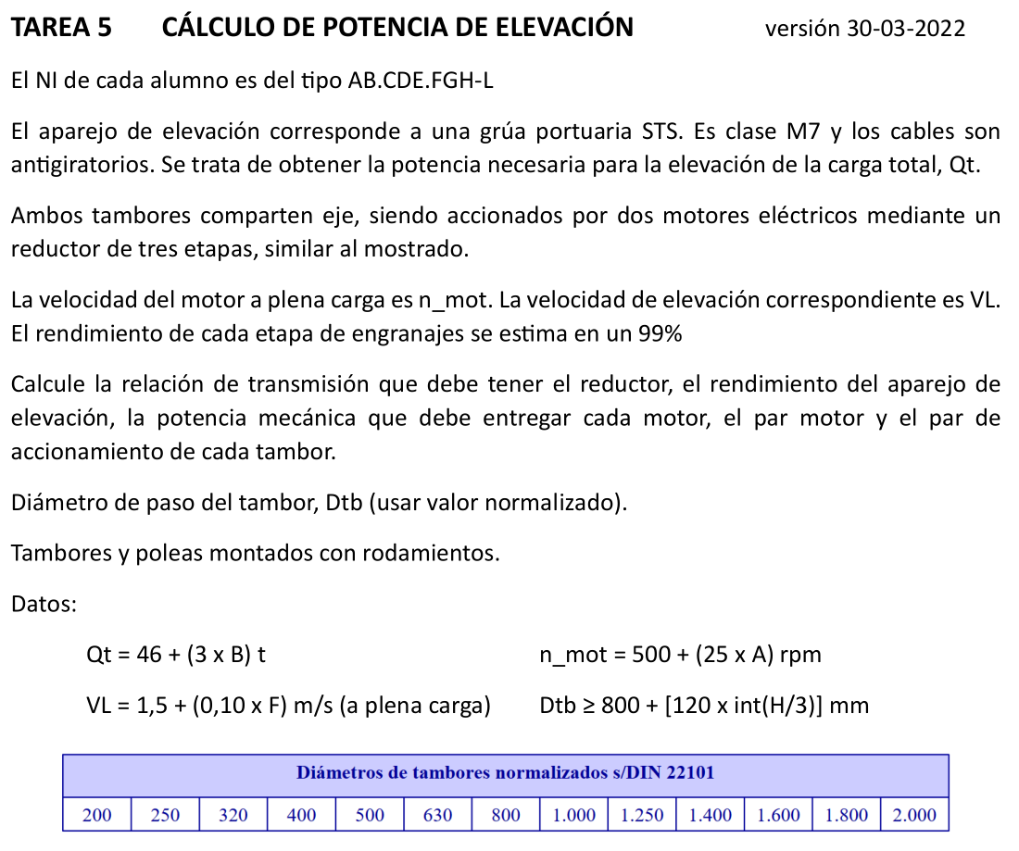
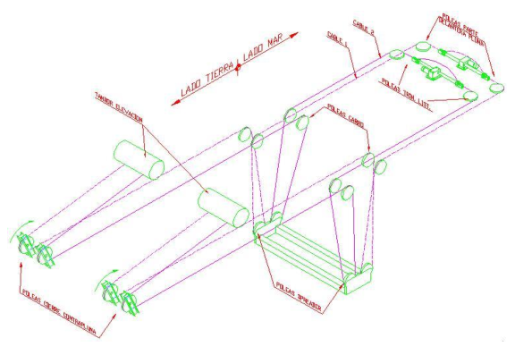
A | B | C | D | E | F | G | H | I | J | K | L | M
2 | TAREA 5 | CÁLCULO DE POTENCIA DE ELEVACIÓN
3
4 | Alumno: | =BUSCARV(C6;Listado!B3:C22;2;FALSO) |  |  |  | Fecha: |  | Nota:
5
6 | DNI =
7 | A = | =EXTRAE($C$6;1;1) |  | Carga total |  | Qt = | = 46+(3*$C$8) | t | = | =9,81*$H$7 | kN
8 | B = | =EXTRAE($C$6;2;1) |  | Velocidad motor |  | n_mot = | = 500+(25*$C$7) | rpm | Wmot = | =$H$8*2*PI()/60 | rad/s
9 | F = | =EXTRAE($C$6;6;1) |  | Veloc. Elevación |  | VL= | =1,5+(0,1*$C$9) | m/s
10 | H = | =EXTRAE($C$6;8;1)
11
12 | Rendimiento etapa engranajes: |  |  |  | roe = | 0.99
13 | Nº etapas engranajes: |  |  |  | NE = | 3
14 | Rendimiento reductor: |  |  |  | ror = | =$G$12^$G$13
15 | Diámetro de paso del tambor |  |  |  | Dtb = | =800+(120*ENTERO($C$10/3)) | mm
16 |  | Normalizado |  |  | Dtb = | 1250 | mm
17
18 | Nº puntas a tambores |  |  |  | Npunt = | 4 | puntas
19 | Nº ramales a carga |  |  |  | Nram = | 8 | ramales
20 | El cable que se eleva es el cable que se enrolla |  |  |  |  |  | Npunt x Vcab = Nram x VL |  |  | Vcab = | =($G$19/$G$18)*$H$9 | m/s
21
22 | Velocidad angular de tambor correspondiente a Vcab |  |  |  |  |  | Wtb = | = $L$20/ (($G$16/1000)/2) | rad/s | ntb = | =$I$22*60/(2*PI()) | rpm
23 | Relación de transmisión del reductor |  |  |  |  | i_red = | Wtb/Wmot = |  | = $I$22/$K$8 | = 1/ | =1/$J$23
24
25 | Rendimiento aparejo |  |  | 0,98 x 0,98 x 0,99 x 0,99 |  |  | K = | = 0,98 * 0,98 * 0,99 * 0,99
26
27 | Potencia útil elevación |  |  | He = | Qt x VL = |  | = $K$7 * $H$9 | kW
28 | Potencia motora total |  |  | Hm = | He/(K x ror) = |  | =$H$27/($I$25*$G$14) | kW | Un motor, Hmu = |  | =$H$28/2 | kW
29
30 | Par motor (cada motor) |  |  | Mmu = | Hmu/Wmot = |  | =$L$28/$K$8 | kN·m
31
32 | Par tambor (cada tambor) |  |  | Mtbu = | (Hmu x ror)/Wtb = |  | = ($L$28*$G$14)/$I$22 | kN·m

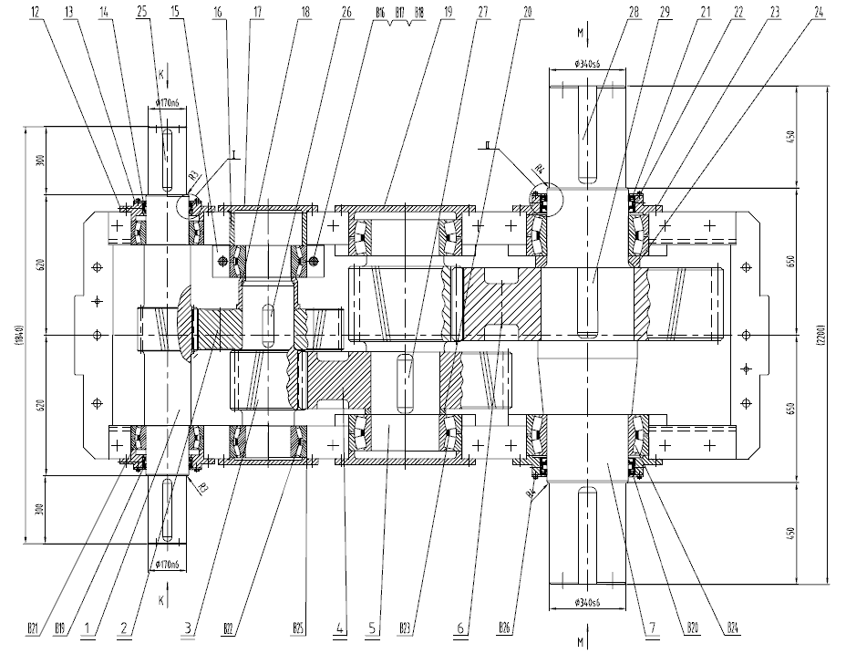

Original
ING. TRANSPORTE |  | Problema 2 | CÁLCULO DE POTENCIA DE ELEVACIÓN
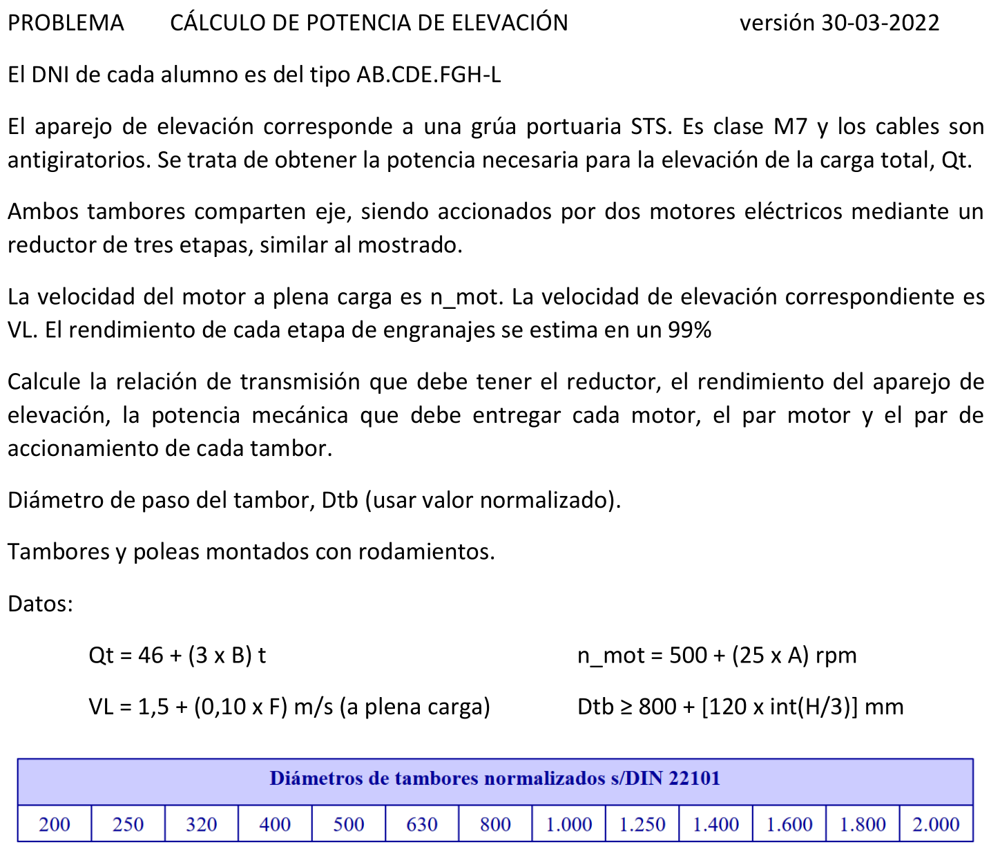
Alumno: | Indiano Blanco, Jesús |  |  | Fecha: |  |  | Nota:

 | DNI = | 35428197f
 | A = | 3 | Carga total |  | Qt = | 61 | t | = | 598.41 | kN
 | B = | 5 | Velocidad motor |  | n_mot = | 575 | rpm | Wmot = | 60.2 | rad/s
 | F = | 1 | Veloc. Elevación |  | VL= | 1.6 | m/s
 | H = | 7

 | Rendimiento etapa engranajes: |  |  | roe = | 0.99
 | Nº etapas engranajes: |  |  | NE = | 3
 | Rendimiento reductor: |  |  | ror = | 0.97

 | Diámetro de paso del tambor |  |  | Dtb = | 1040 | mm
 |  | Normalizado |  | Dtb = | 1250 | mm

 | Nº puntas a tambores |  |  | Npunt = | 4 | puntas
 | Nº ramales a carga |  |  | Nram = | 8 | ramales
 | El cable que se eleva es el cable que se enrolla |  |  |  |  | Npunt x Vcab = Nram x VL |  |  | Vcab = | 3.20 | m/s

 | Velocidad angular de tambor correspondiente a Vcab |  |  |  |  | Wtb = | 5.12 | rad/s | ntb = | 48.9 | rpm
 | Relación de transmisión del reductor |  |  |  | i_red = | Wtb/Wmot = |  | 0.085030258292 | = 1/ | 11.76

 | Rendimiento aparejo |  | 0,98 x 0,98 x 0,99 x 0,99 |  |  | K = | 0.941

 | Potencia útil elevación |  | He = | Qt x VL = |  | 957 | kW
 | Potencia motora total |  | Hm = | He/(K x ror) = |  | 1048 | kW | Un motor, Hmu = |  | 524 | kW

 | Par motor (cada motor) |  | Mmu = | Hmu/Wmot = |  | 8.70 | kN·m

 | Par tambor (cada tambor) |  | Mtbu = | (Hmu x ror)/Wtb = |  | 99.33 | kN·m

